ゲームフロー
カラマリテープ_仕様書_ゲーム

仕様書：ゲームフロー

トップページ
 | ゲームフロー
ゲームフロー

ゲームリソース | 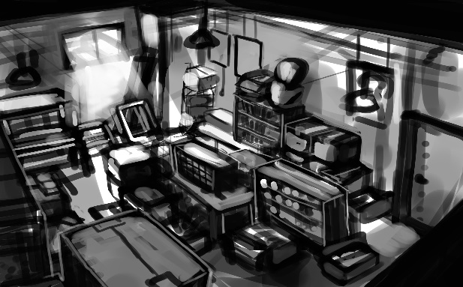

ゲームを起動する
ゲームレイアウト

ゲーム演出_ チュートリアル

ゲーム演出_ ゲーム終了

ゲーム演出_ ポーズ画面

タイトル画面①

ゲームスタートボタンを押す
(ABXY十字キー)

ゲームデータの消去を選ぶ

ゲーム終了を選ぶ

タイトル画面②
タイトル画面③



いいえを選ぶ

タイトル画面⑤
いいえを選ぶ

はいを選ぶ

タイトル画面④



はいを選ぶ
3秒後に自動的に遷移

ゲームを終了する

ゲームスタートを選ぶ

FI・FO
FI・FO
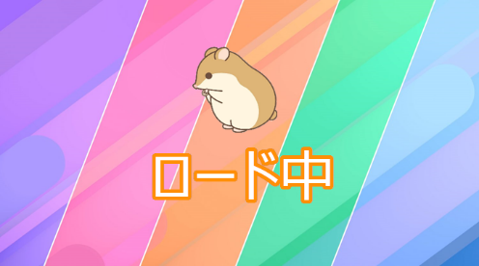
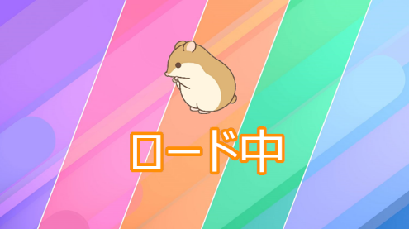

タイトルに戻るを選ぶ

ステージセレクト画面

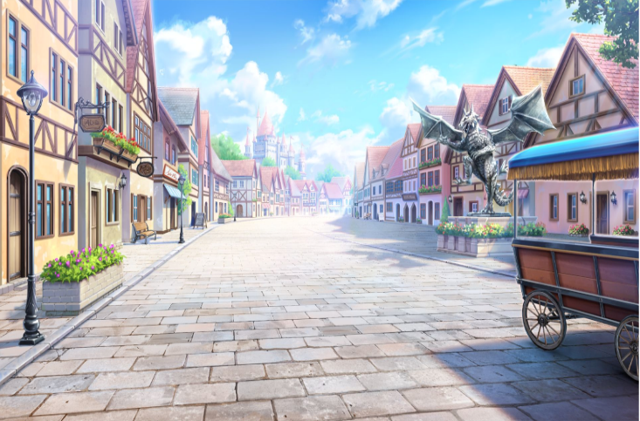
ステージ１
ステージ2
ステージ3
ステージ4
ステージ5
ステージ1

ステージを選ぶ

次のステージに移る

FI・FO

ステージをやり直す

ステージセレクト
に戻るを選ぶ

STARTボタンを押す

ゲーム画面
ポーズ画面

ゲームを戻るを選ぶ
Aボタンで
メニュー画面
に戻れる

ゴールする
遊び方の確認を選ぶ

もう一度遊ぶを選ぶ

遊び方の確認の画面

次のステージに進むを選ぶ
クリア画面

ステージセレクトに戻る
を選ぶ

ゲームレイアウト
カラマリテープ_仕様書_ゲーム

仕様書：ゲームレイアウト

トップページ
 | ゲームレイアウト
ゲームフロー

ゲームリソース
 | ゲームプレイ中
ゲームレイアウト

ゲーム演出_ チュートリアル | リソースリスト |  | シーンの説明

ゲーム演出_ ゲーム終了 | 種類 | 使用リソース | ゲーム本編。
 | 3D | プレイヤー
ゲーム演出_ ポーズ画面 |  | ブロック
 |  | ゴール | レイアウトのイメージ
 |  | ゲーム画面の背景

１９２０

 | SE | 移動する時の音
 |  | ジャンプした時の音
 |  | 耐久ゲージ減少音
 |  | セロハンテープの拡大音

１０８０

 | BGM | セクション１
 |  | セクション２～３
 |  | セクション４～５

 | ポーズ画面

 | リソースリスト |  | シーンの説明

 | 種類 | 使用リソース | ゲームプレイ中の画面からSTARTボタンを押すとポーズ画面に遷移される。 ゲームプレイ中の画面は薄黒く表示される
 | 2D | ポーズのロゴ
 |  | ゲームに戻るロゴ
 |  | ステージをやりなおすのロゴ | レイアウトのイメージ
 |  | 遊び方確認のロゴ
 |  | 他のステージを遊ぶのロゴ
１９２０

ポーズ
２６０
 | 3D | プレイヤー
 |  | ブロック
 |  | ゴール
７００
 |  | ゲーム画面の背景
４０
ゲームに戻る
１０８０
２０
ステージをやりなおす
 | SE | ゲーム中のメニューの音
 |  | ゲーム中のメニューを閉じる音
２０
９００
遊び方の確認

他のステージを遊ぶ
１７０
２０

 | ゲームクリア

 | リソースリスト |  | シーンの説明

 | 種類 | 使用リソース | プレイヤーがゴールした時の画面。 ここから他のステージを選べたりもう一度遊べたりする
 | 2D | ステージクリアのロゴ
 |  | もう一度遊ぶのロゴ
 |  | 次のステージを遊ぶのロゴ | レイアウトのイメージ
 |  | 他のステージを遊ぶのロゴ

６１０
１９２０
６１０

２０
ステージクリア
 | 3D | プレイヤー
 |  | ブロック
 |  | ゴール
２６０
 |  | ゲーム画面の背景
７００

１７０
１０８０
もう一度遊ぶ
１８０
 | SE | セレクトスクロール音
 |  | 決定音
２０
次のステージを遊ぶ
２０
他のステージを遊ぶ
 | ME | ゲームクリア音

５０

９００
５１０

 | ゲームクリア (つぎのステージ無し)

 | リソースリスト |  | シーンの説明

 | 種類 | 使用リソース | プレイヤーがゴールをしたときの画面。最終ステージをプレイして、次に遊ぶステージがない場合のレイアウト ここから他のステージを選べたりもう一度遊べたりする。
 | 2D | 最終ステージクリアロゴ
 |  | もう一度遊ぶのロゴ
 |  | 他のステージを遊ぶのロゴ | レイアウトのイメージ

４６０
１９２０
４６０
２０
 | 3D | プレイヤー
 |  | ブロック
 |  | ゴール
CONGRATURATION!!
 |  | ゲーム画面の背景
２６０

１０００
３５０
 | SE | セレクトスクロール音
 |  | 決定音
１０８０

もう一度遊ぶ
１８０
２０
 | ME | ゲームクリア音
他のステージを遊ぶ

７０
５１０
９００

 | 遊び方の確認表

 | リソースリスト |  | シーンの説明

 | 種類 | 使用リソース | ポーズ画面から遊び方を確認する際に見る表
 | 2D | 遊び方を確認する表

 |  |  | レイアウトのイメージ

１９２０
３２０
 | 3D | プレイヤー
 |  | ブロック
 |  | ゴール
 |  | ゲーム画面の背景
４０

遊び方が表示されている画面。
ここではXboxのコントローラーのイメージを
真ん中に貼り、その周りに操作方法を記入する
ここにAでポーズ画面に戻れることも書いておく。
 | SE | ゲーム中のメニューの音
 |  | ゲーム中のメニューを閉じる音

１０８０
１０００

４０

３２０
１２８０

ゲーム演出_チュートリアル
カラマリテープ_仕様書_ゲーム

仕様書：ゲーム演出_チュートリアル

トップページ
 | セリフの途中でポーズ画面に移動する場合
ゲームフロー

ゲームリソース
チュートリアル中にセリフが流れている途中でポーズ
画面に行くことができる。
この際セリフが流れている最中はプレイヤーは動くことはできないがポーズ画面に遷移することはできる。
ポーズ画面に遷移される
ボタンを押すと
ゲームレイアウト
Press Cubeの世界へようこそ。
このステージでは操作方法とクリア条件について説明するよ。
ゲーム演出_ チュートリアル

ゲーム演出_ ゲーム終了

ゲーム演出_ ポーズ画面

その際、チュートリアルのセリフは止まる。
この際に動いていた場合でもすべてが止まる仕様。

se_menu.wavを再生
ポーズ

ゲームに戻る

「ゲームに戻る」を選択
する
ステージをやりなおす

遊び方の確認

他のステージを遊ぶ

se_menu.wavを停止

再びゲームに戻るとチュートリアルはそのまま
実行される。

Press Cubeの世界へようこそ。
このステージでは操作方法とクリア条件について説明するよ。

ゲーム演出_ゲーム終了
カラマリテープ_仕様書_ゲーム

仕様書：ゲーム演出_ゲーム終了

トップページ
 | ゲーム演出_ゲーム終了
ゲームフロー

ゲームリソース
画面のイメージ
ゲームをプレイヤーにゴールさせると「ステージクリア」と表示される。
この際に次のステージがある場合は「次のステージを遊ぶ」と出現するが、
最終ステージをクリアした時は表示されない。
ゲームレイアウト

ゲーム演出_ チュートリアル
ステージクリア
ゲーム演出_ ゲーム終了

me_game_dear.wavを再生
ゲーム演出_ ポーズ画面
ステージクリア

もう一度遊ぶ

次のステージを遊ぶ

3秒後にステージロゴ3つ表示
他のステージを遊ぶ

ゲーム演出_ポーズ画面
カラマリテープ_仕様書_ゲーム

仕様書：ゲーム演出_ポーズ画面

トップページ
 | ゲーム演出_ポーズ画面
ゲームフロー

ゲームのプレイ中からSTARTボタンを押すとポーズ画面が表示される。
選択中のメニュは拡大されて表示される。
ゲームリソース
画面のイメージ
ゲームレイアウト

ゲーム演出_ チュートリアル
ポーズ
ゲーム演出_ ゲーム終了

ゲーム演出_ ポーズ画面
ゲームに戻る
十字キーの下を押すと
ポーズ

ステージをやりなおす

遊び方の確認
遊び方の確認

他のステージを遊ぶ
ステージをやりなおす

se_menu.wavを再生
ゲームに戻る

他のステージを遊ぶ

拡大表示が下にうつる

